상품제안서
스티커 부착 빨아쓰는 행주 3매 | 상품코드: F04837

 |  |  |  |  |  |  | 02-412-0044 | www.easy1.co.kr
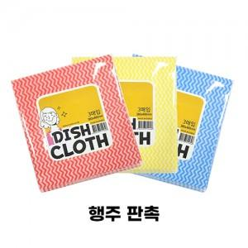

【상세/제작정보】 | 흡수력 건조력 향상

【인쇄/포장옵션】 | 스티커 / OPP(비닐)

【공급단가】 | 수량 | 300~ | 1,000~ | 2,000~ | 3,000~ | 5,000~
*VAT별도 | 단가 | 4,150원 | 4,000원 | 3,860원 | 3,710원 | 3,560원

【상품 URL】 | https://dev.easy1.co.kr:443/src/goods_detail.php?gdno=4837

